3
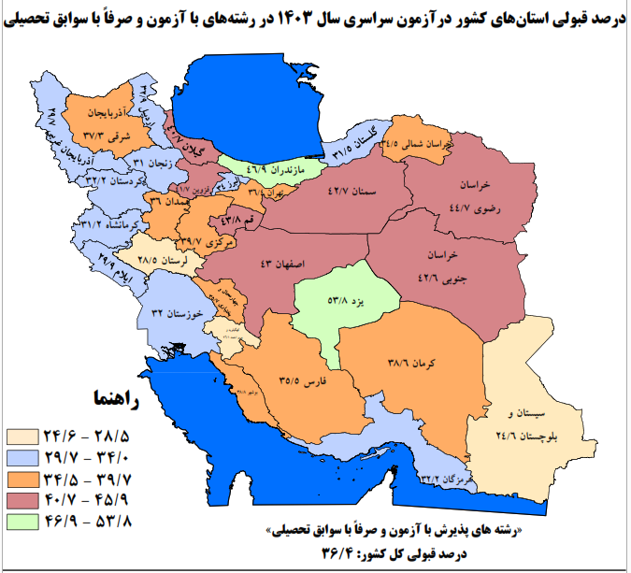
رتبه دهی استان‌های کشور مجموع رشته‌های پذیرش با آزمون و پذیرش صرفاً براساس سوابق تحصیلی
رتبه | استان سال آخر تحصیل | تعداد ثبت نام کننده |  |  | تعداد پذیرفته‌شده کل |  |  | درصد قبولی
 |  | زن | مرد | کل | زن | مرد | کل | زن | مرد | کل
1 | يزد | 11424 | 7217 | 18641 | 6106 | 3916 | 10022 | 53.4 | 54.3 | 53.8
2 | مازندران | 29820 | 18841 | 48661 | 13669 | 9131 | 22800 | 45.8 | 48.5 | 46.9
3 | خراسان رضوي | 66735 | 41379 | 108114 | 30289 | 18042 | 48331 | 45.4 | 43.6 | 44.7
4 | قم | 13241 | 8396 | 21637 | 5688 | 3790 | 9478 | 43 | 45.1 | 43.8
5 | اصفهان | 50061 | 29238 | 79299 | 21361 | 12731 | 34092 | 42.7 | 43.5 | 43.0
6 | سمنان | 7205 | 4497 | 11702 | 3051 | 1940 | 4991 | 42.3 | 43.1 | 42.7
7 | خراسان جنوبي | 9977 | 6191 | 16168 | 4407 | 2473 | 6880 | 44.2 | 39.9 | 42.6
8 | قزوين | 12274 | 7292 | 19566 | 5047 | 3110 | 8157 | 41.1 | 42.6 | 41.7
9 | گيلان | 21911 | 12832 | 34743 | 8736 | 5398 | 14134 | 39.9 | 42.1 | 40.7
10 | مرکزي | 14606 | 8232 | 22838 | 5810 | 3256 | 9066 | 39.8 | 39.6 | 39.7
11 | خارج از کشور | 251 | 279 | 530 | 95 | 115 | 210 | 37.8 | 41.2 | 39.6
12 | بوشهر | 13288 | 6920 | 20208 | 5105 | 2734 | 7839 | 38.4 | 39.5 | 38.8
13 | کرمان | 34604 | 18717 | 53321 | 13406 | 7150 | 20556 | 38.7 | 38.2 | 38.6
14 | آذربايجان شرقي | 41205 | 27197 | 68402 | 15338 | 10206 | 25544 | 37.2 | 37.5 | 37.3
15 | تهران | 115353 | 73572 | 188925 | 41110 | 27671 | 68781 | 35.6 | 37.6 | 36.4
 | کل کشور | 858100 | 518918 | 1377018 | 310174 | 190644 | 500818 | 36.1 | 36.7 | 36.4
16 | همدان | 17829 | 11190 | 29019 | 6459 | 4002 | 10461 | 36.2 | 35.8 | 36.0
17 | چهارمحال بختياري | 14810 | 8687 | 23497 | 5318 | 3073 | 8391 | 35.9 | 35.4 | 35.7
18 | فارس | 58477 | 31816 | 90293 | 20864 | 11191 | 32055 | 35.7 | 35.2 | 35.5
19 | خراسان شمالي | 10753 | 6248 | 17001 | 3898 | 1971 | 5869 | 36.3 | 31.5 | 34.5
20 | البرز | 24982 | 14549 | 39531 | 8268 | 5175 | 13443 | 33.1 | 35.6 | 34.0
21 | اردبيل | 15624 | 10039 | 25663 | 5133 | 3306 | 8439 | 32.9 | 32.9 | 32.9
22 | کردستان | 18630 | 12318 | 30948 | 6066 | 3910 | 9976 | 32.6 | 31.7 | 32.2
23 | هرمزگان | 17660 | 8919 | 26579 | 5600 | 2963 | 8563 | 31.7 | 33.2 | 32.2
24 | خوزستان | 55316 | 30254 | 85570 | 17160 | 10233 | 27393 | 31 | 33.8 | 32.0
25 | گلستان | 19204 | 11554 | 30758 | 6069 | 3609 | 9678 | 31.6 | 31.2 | 31.5
26 | کرمانشاه | 28376 | 17952 | 46328 | 8719 | 5752 | 14471 | 30.7 | 32 | 31.2
27 | زنجان | 11259 | 7339 | 18598 | 3447 | 2324 | 5771 | 30.6 | 31.7 | 31.0
28 | ايلام | 10788 | 6566 | 17354 | 3235 | 1960 | 5195 | 30 | 29.9 | 29.9
29 | آذربايجان غربي | 37754 | 24415 | 62169 | 11200 | 7285 | 18485 | 29.7 | 29.8 | 29.7
30 | لرستان | 25580 | 16011 | 41591 | 7349 | 4492 | 11841 | 28.7 | 28.1 | 28.5
31 | کهکيلويه وبويراحمد | 14196 | 9247 | 23443 | 3499 | 2627 | 6126 | 24.6 | 28.4 | 26.1
32 | سيستان و بلوچستان | 34907 | 21014 | 55921 | 8672 | 5108 | 13780 | 24.8 | 24.3 | 24.6

